کنترل برش درون صفحه دیافراگمACI
 |  | گام اول:اگر Vu(همانF12) استخراجی از نرم افزار safe از øVn کوچکتر بود نیازی به میلگرد برشی مطابق دیتابل زیر نیست.

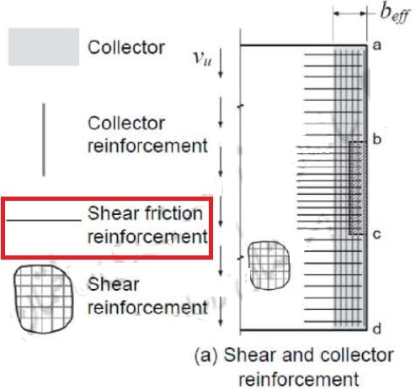
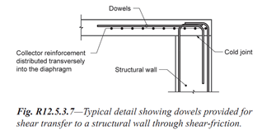
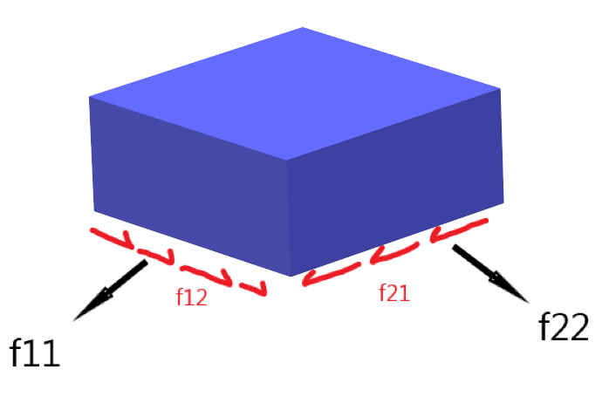

 |  |  |  |  |  |  |  |  |  |  |  |  |  |  | به گام 2 بروید

$$λ=1$$
$$\sqrt{fc}+$$
$$ρ_{t}$$
$f_{y}$(
$V_{u,max}≤$2.15
$$A_{cv}$$
$$\sqrt{fc}$$
$$V_{u}≤$$
$$∅$$
$$V_{n}$$
$$∅=0.75$$
$V_{n}$=
$$A_{cv}(0.53λ$$
$$ρ_{t}$$
$$A_{cv}$$
$$V_{u}$$
$$f_{y}$$
$$f_{c}$$
$$A_{cv}$$
(cm2)
$V_{n}$(kg-m)
$V_{n}$(kg-m)
$$∅$$
$$V_{u,max}$$
$$∅$$
سایزمیلگرد
$$@$$
$$\text{(}\text{cm}\text{)}$$
$$h$$
$$\text{(}\text{cm}\text{)}$$
$$n$$
$$ρ_{t}$$
$$β$$
$$\text{(}\text{cm}\text{)}$$
$$h$$
$$\text{(}\text{cm}\text{)}$$
 |  |  |  |  |  |  |  |  |  |  |  |  | استخراجی از سیف
 |  |  |  |  |  |  |  |  |  |  | 44324 | 33243 | 64249 | 64250
4000 | 250 |  | 12 | 20 | 30 | 10 | 0.003768 | 0.63 | 30 | 1890 |  |  | به گام 2 بروید

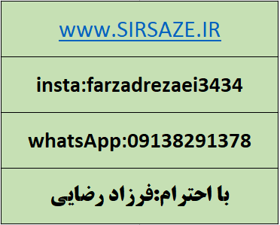

 | گام دوم:اگر Vu(همانF12) استخراجی از نرم افزار safe از øVn بزرگتر بود نیازی به میلگرد برشی مطابق دیتایل بالا میباشد.

$$ρ_{t,new}$$
 |  |  |  |  |  | As,top(cm2) |  | As,bott(cm2) |  |  |  |  |  |  | 64249
 |  | 0.0054684 |  |  |  | 8.20 |  | 8.20 |  |  |  |  |  |  | 11878.700746
 |  |  |  |  |  |  |  |  |  |  |  |  |  |  | 21364.56
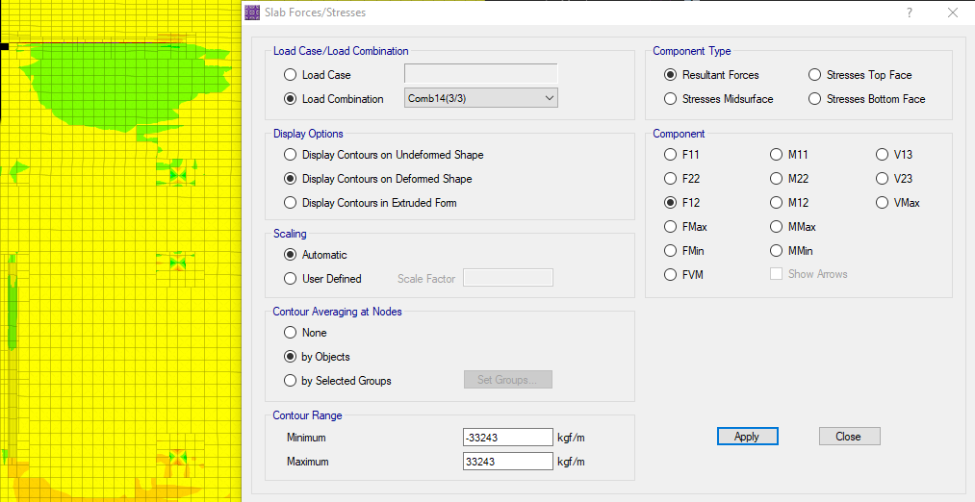
 |  |  |  |  |  |  |  |  |  |  |  |  |  |  | 5670000

کنترل برش درون صفحه دیافراگ M9
 |  | گام اول:اگر Vu(همانF12) استخراجی از نرم افزار safe از øVn کوچکتر بود نیازی به میلگرد برشی مطابق دیتابل زیر نیست.

 |  |  |  |  |  |  |  |  |  |  |  |  |  |  | به گام 2 بروید

$$λ=1$$
$$\sqrt{fc}+$$
$$ρ_{t}$$
$f_{y}$(
$V_{u,max}≤$2.15
$$A_{cv}$$
$$\sqrt{fc}$$
$$V_{u}≤$$
$$∅$$
$$V_{n}$$
$$∅=0.75$$
$V_{n}$=
$$A_{cv}(0.17λ$$
$$ρ_{t}$$
$$A_{cv}$$
$$V_{u}$$
$$f_{y}$$
$$f_{c}$$
$$A_{cv}$$
(cm2)
$V_{n}$(kg-m)
$V_{n}$(kg-m)
$$∅$$
$$V_{u,max}$$
$$∅$$
سایزمیلگرد
$$@$$
$$\text{(}\text{cm}\text{)}$$
$$h$$
$$\text{(}\text{cm}\text{)}$$
$$n$$
$$ρ_{t}$$
$$β$$
$$\text{(}\text{cm}\text{)}$$
$$h$$
$$\text{(}\text{cm}\text{)}$$
 |  |  |  |  |  |  |  |  |  |  |  |  | استخراجی از سیف
 |  |  |  |  |  |  |  |  |  |  | 33566 | 25175 | 64249 | 64250
4000 | 250 |  | 12 | 20 | 30 | 10 | 0.003768 | 0.63 | 30 | 1890 |  |  | به گام 2 بروید

 | گام دوم:اگر Vu(همانF12) استخراجی از نرم افزار safe از øVn بزرگتر بود نیازی به میلگرد برشی مطابق دیتایل بالا میباشد.

$$ρ_{t,new}$$
 |  |  |  |  |  | As,top(cm2) |  | As,bott(cm2) |  |  |  |  |  |  | 64249
 |  | 0.0054684 |  |  |  | 8.20 |  | 8.20 |  |  |  |  |  |  | 11878.700746
 |  |  |  |  |  |  |  |  |  |  |  |  |  |  | 21364.56
 |  |  |  |  |  |  |  |  |  |  |  |  |  |  | 5670000

